Feedback

Değerlendirme Ekranında yer alan 'Değerlendirmelerde Ara' filtresi sadece tek bir kelime ile arama yapabiliyor. Belki birden fazla kelime ile zenginleştirilebilir.

Kullanıcı giriş yapmış ya da yapmamış olmasından bağımsız olarak 'Şikayet Et' butonuna üst üste tıklayarak tekrardan şikayetler oluşturulabiliyor. Daha öncesinde şikayet iletilmiş ise 'Daha Önce Şikayet Ettiniz' gibi bir bildirim kullanıcıya sunulabilir.

Kullanıcıları yorum ve değerlendirme yapması konusuna yönelik bir çalışma var ise en çok beğeni alan yorumların sahibi kullanıcılara yönelik teşekkür anlamında bir jest yapılması düşünülebilir. (Denebunu gibi markaların buna benzer yöntemleri bulunmaktadır.)

Bug
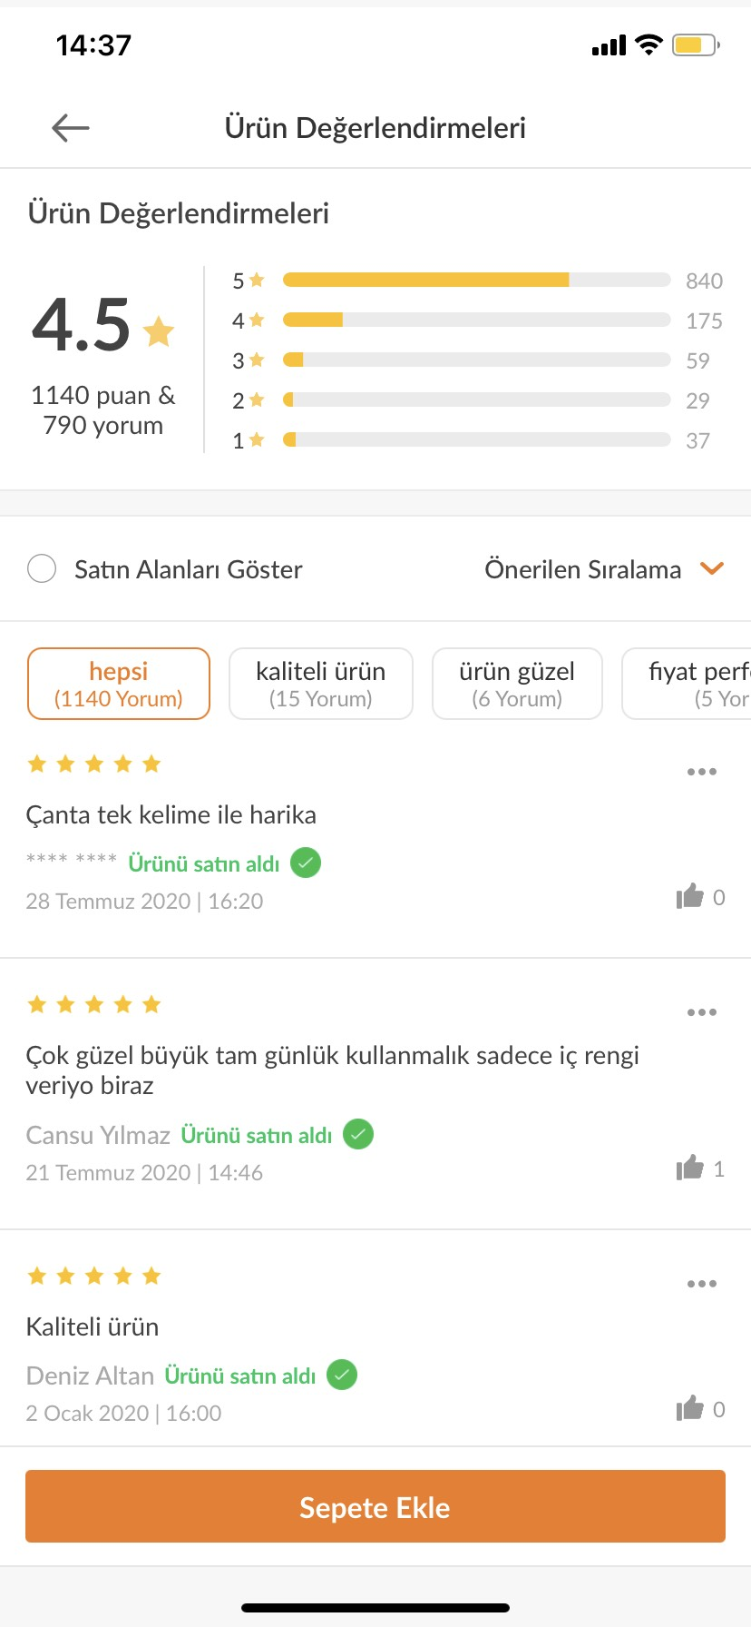
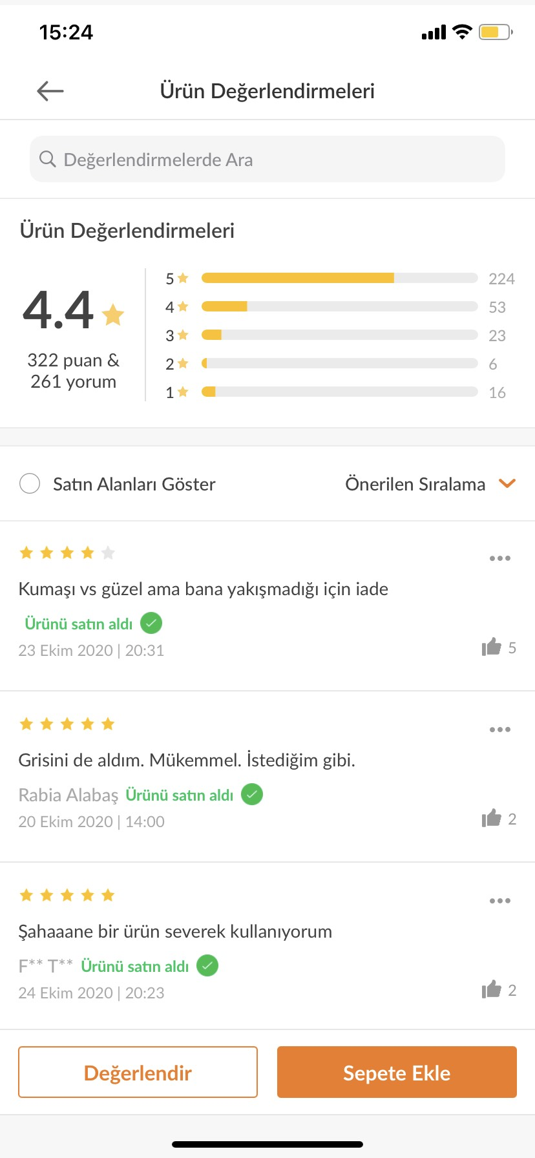
Ürün Değerlendirme Ekranı içerisinde ekran görüntüleri ile belirttiğim iki örnek görüntü için; Kullanıcıların yapmış olduğu yorumlara istinaden ilgili ürün için yorumlar içerisinde en çok yer alan kelimeler için ayrı bir fitreleme butonları bulunurken diğer örnekte bulunmamaktadır.

Ürün Değerlendirme Ekranı içerisinde ekran görüntüleri ile belirttiğim iki örnek görüntü için; Sepete ekle butonu kısmında yer alan ekran görüntüleri arasında bir veya iki butonun farklılık göstererek yer alıyor.

Satın Alanları Göster Butonuna Tıklandığında bir sıralama yapılıyor fakat bu sıralama neye göre yapılmaktadır? Ürünü satın almamış ve siparişi eline ulaşmamış (Sipariş Devam Ediyor statüsünde bulunan) bir kullanıcı ürün değerlendirmesinde bulunanamaktadır. Değerlendirmede bulunan her kullanıcı ürünü satın alan kullanıcı olduğu göz önünde bulundurularak bu butonun varlığının ve her değerlendirmede yine aynı ilişkiyi kurduğum 'Ürünü Satın Aldı' ibaresinin bulunmasınında nedenini çok anlayamadım. Burada bir mantık hatası var gibi duruyor.

